Matriz Poder-Interés
Matriz de poder/interés
 | Matriz de poder/interés, agrupa a los interesados basándose en su nivel de autoridad (“poder”) y su nivel de preocupación (“interés”) con respecto a los resultados del proyecto

alto
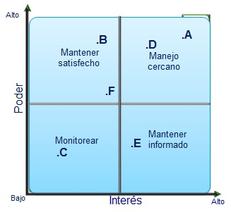
Poder
 | Mantener Satisfecho (2) | Manejo Cercano (1) | ID | Interesados | Ubicación | Influencia
 |  |  | A | Cliente | 1 | 10
 |  |  | B | Gerente Comercial | 2 | 8
 | Monitorear (4) | Mantener Informado (3) | C | Supervisor legal | 4 | 3
 |  |  | D | Sponsor | 1 | 10
 |  |  | E | Especialista riesgos | 3 | 5
Bajo
Interés
alto
 |  |  | F | Gerente Funcional | 2 | 8

 | 1 | Tiene autoridad sobre el proyecto y tiene alto interés en los resultados
 | 2 | Tiene autoridad sobre el proyecto , pero bajo nivel de interés
 | 3 | Tiene baja autoridad sobre el proyecto, pero muestra un alto interés en los resultados
 | 4 | No tiene autoridad sobre el proyecto y demuestra poco interés sobre este

